Sheet1
監視される側
監視する側
（観測者）
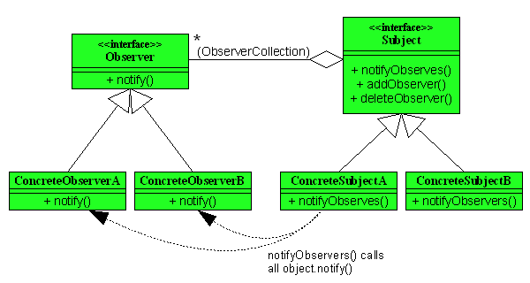
典型的なObserverパターン |  | サンプルプログラム（ビューによるモデルを監視）
 |  | 一つの図形情報（座標とサイズ）を複数のビューが監視して、図形情報に変更があれば、ビューを再描画する

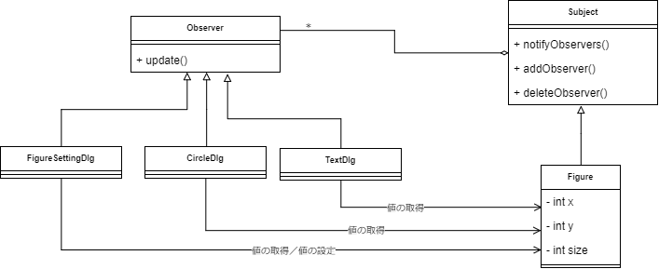

【Observerパターンとは】
 | あるインスタンスの状態が変化した際に、そのインスタンス自身が、「観察者」に状態の変化を「通知」する仕組みです。
 | 状態が変化する方が「通知」をする仕組みを持つことで、観察者は常に観察しなければいけない状態から開放されます。
 | Observer パターンは、このような通知の仕組みをより汎用的に利用できる形で提供するためのパターンです。
 | http://www.techscore.com/tech/DesignPattern/Observer.html/

【利用場面】
・オブジェクトを変更する人とその変更を監視する人が別々なとき
・変更を監視する人が複数いるとき
・特定のフレームワークに依存しない形で、軽量なイベント通知基盤を構築したいとき

【メリット】
・Observerインタフェースを挟むことで「観測される側」は「観測する側」の具体クラスを知る必要がなく疎結合になる
 | →後から観測者を追加するのが容易
・Observerパターンを使わないと、観測者がポーリングするか、「オブジェクトを変更する人」が「それを観測する全ての人」に通知する必要がある

【デメリット】
・観測者の通知を受け取ったときの処理（notifyメソッドは）、オブジェクトを変更したメソッドと同一スレッドで実行されるので、notifyメソッドで重い処理を記述できない
・処理の流れが理解しずらい
 | →「オブジェクトを変更する人」と「観測する人」が同一なら、setした後getすればよいので、Observerパターンを使うと複雑になるだけ

